상품제안서
노르딕키친 플로린스 커트러리 14P (블랙) | 상품코드: F27925

 |  |  |  |  |  |  | 02-412-0044 | www.easy1.co.kr
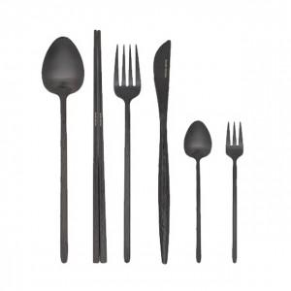

【상세/제작정보】

【인쇄/포장옵션】 | 스티커 / 포장불가능

【공급단가】 | 수량 | 100~ | 300~ | 500~ | 1,000~ | 3,000~
*VAT별도 | 단가 | 27,720원 | 27,250원 | 26,560원 | 26,100원 | 25,410원

【상품 URL】 | https://dev.easy1.co.kr:443/src/goods_detail.php?gdno=27925

